需求设计说明总览
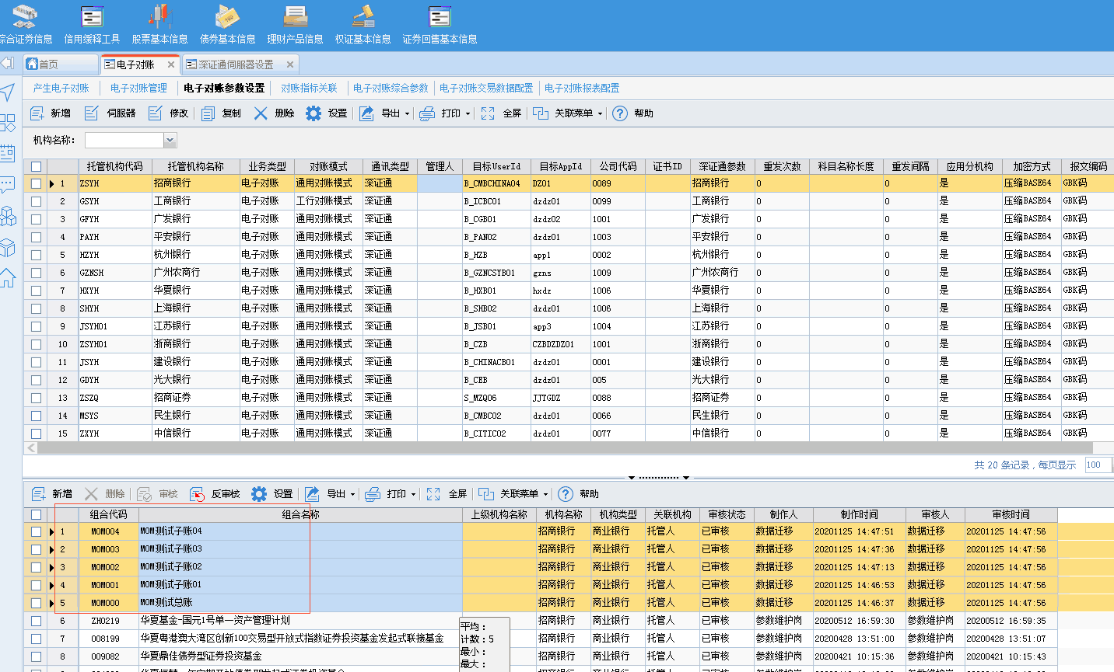
需求名称： | STORY #104480 净值确认管理优化整合需求对电子对账管理的影响评估优化 |  | 设计人 | 宋达萍
需求背景介绍 | 300.7版本【电子对账管理】净值确认和净值锁定 兼容到高版本后影响到客户操作习惯。 现有些客户觉得两个控制太多，只需要一个，需要支持两个同时存在和只存在一个的情况，并对原因的估值流程没有影响
需求目标 | 【电子对账管理】净值锁定和净值确认改造，审核功能受权限控制是否启用。
需求功能点
序号 | 功能点 | 1 |  |  | 附件
1 | 电子对账管理-净值确认 | 前置条件：估值版本已包含此需求STORY #100761 净值确认管理优化整合需求 一、【电子对账管理】净值锁定和净值确认改造 修改前：净值锁定、净值确认 修改后：净值确认、净值审核 其中 “净值确认”对应【净值确认管理】中“确定”按钮功能 “净值审核”对应【净值确认管理】中“审核”按钮功能 “净值审核”加载受限于【岗位权限管理】权限控制显示与不显示。 1、数据锁定 （STORY #100761 改造支持） 300版本只需要改造提示信息即可，具体如下： （1） 确认后如果用户误点，则系统提示用户 “该组合净值已经锁定，不允许操作”； （2）审核 后如果用户误点，则系统提示用户 “该组合净值已经审核，不允许操作”。 2、净值确认前检查 300版本： 当参数设置为是的检查项如果系统检查不通过，则再判断参数“检查不通过是否可以净值确认”，若参数为否，不能做确认；若参数为是，则可以做确认。 具体如下： （1） 参数 “检查不通过是否可以净值确 认 ”更名为“检查不通过是否可以净值确 认或审核 ”，并将该参数默认值修改为“否”。（STORY #100761 改造支持） （2） 参数 “检查不通过是否可以净值确 认或审核 ”增加参数值：可以确认但不能审核 （3）【净值确认管理】的操作根据参数“检查不通过是否可以净值确 认或审核 ”的设置进行判断： 如果【数据安全】中 【净值确认管理】没有启用审核 / 反审核，则按以下逻辑处理： 若参数为 “否”，则不能做确认； 若参数为 “是”、“可以确认但不能审核”，则可以做确认。 如果【数据安全】中【净值确认管理】启用了审核 / 反审核，则按以下逻辑处理： 若参数为 “否”，则不能做确认，也就不能做审核； 若参数为 “是”，则可以做确认，也可以做审核； 若参数为 “ 可以确认但不能审核 ”，则可以做确认，但不能做审核。 备注：需支持以后新增的检查项，也能自动受该参数控制。 相关需求： STORY #53132 【嘉实基金】估值4.5系统【高】在估值系统“净值确认管理”项目下，增加估值表的确认功能 STORY #58759 嘉实基金-电子对账-电子对账管理界面净值确认按钮修改 STORY #63028 人保资产-如净值修改，需要进行审核流程后进行操作 STORY #100761 净值确认管理优化整合需求 |  |  | 无
开发建议

测试建议

